1.IDENTIFICACION
INFORMACIÓN GENERAL |  | INFORMACIÓN DEL ESTUDIO RESPECTIVO
 |  | NODO NÚMERO |  |  |  |  | 27020
 |  | INFORME NÚMERO |  |  |  |  | 729
CONTRATISTA | UNIÓN TEMPORAL MOVILIDAD 2014 | ORDEN DE TRABAJO No. |  |  |  |  | PROGRAMACION BASICA
 |  | FECHA DE LA ORDEN DE TRABAJO |  |  |  |  | -
 |  | FECHA DE LA TOMA DE INFORMACIÓN |  |  |  |  | 290414
 |  | DÌA DE LA SEMANA
OBJETO DEL CONTRATO | REALIZAR LA TOMA DE INFORMACIÓN DE CAMPO, COMO INSUMO DEL PROGRAMA DE MONITOREO, SEGUIMIENTO Y PLANEACIÓN DEL TRÁNSITO Y EL TRANSPORTE DE BOGOTA D.C | TIPO DE ESTUDIO |  |  |  |  | VOLÚMENES POR TIPO DE VEHÍCULO
 |  | NOMBRE DEL ARCHIVO |  |  |  |  | 27020_AK_72_X_AC_17_140429_VOL_V1.xlsx
 |  | CÓDIGO DEL ESTUDIO |  |  |  |  | VOL
 |  | LUGAR DE LA TOMA DE INFORMACIÓN
NÚMERO DE CONTRATO | 2072-2013 | COORDENADA X |  |  |  |  | LONGITUD
 |  | COORDENADA Y |  |  |  |  | LATITUD

FECHA DE INICIO DEL CONTRATO | 22-01-2014 | PROFESIONALES RESPONSABLES
 |  | CONSULTOR (DIRECTOR) |  |  |  |  | ING. MSC. SANDRA LUCIA NAVAS TEQUIA
 |  | CONSULTOR (COORDINADOR GENERAL) |  |  |  |  | ING. MSC. LUIS FERNANDO RUBIANO BARRERO
INTERVENTORÍA | UNIVERSIDAD NACIONAL DE COLOMBIA | CONSULTOR (EXPERTO EN TRÁNSITO Y TRANSPORTE) |  |  |  |  | ING. ESP. DIANA PAOLA PARADA
 |  | CONSULTOR (ING ANÀLISIS) |  |  |  |  | ING. ESP. FERNANDO BECERRA
 |  | INTERVENTORÍA (DIRECTOR) |  |  |  |  | ING. MSC. ARTURO ZARATE
 |  | INTERVENTORÍA (ESPECIALISTA) |  |  |  |  | ING. MSC. WILLIAM CASTRO
 |  | INTERVENTORÍA (RESIDENTE) |  |  |  |  | ING. JOSÉ EDWIN TORRES
OBJETO DEL CONTRATO | INTERVENTORÍA TÉCNICA, ADMINISTRATIVA Y FINANCIERA PARA LA TOMA DE INFORMACIÓN DE CAMPO COMO INSUMO DEL PROGRAMA DE MONITOREO, SEGUIMIENTO Y PLANEACIÓN DEL TRÁNSITO Y TRANSPORTE DE BOGOTÁ D.C. | SUPERVISOR SECRETARIA MOVILIDAD |  |  |  |  | ING. FABIAN GONZALEZ

 |  | VERSIONES DEL ESTUDIO
 |  | NÚMERO |  | FECHA | OBSERVACIONES
NÚMERO DE CONTRATO | 2072-2013 | Versión 0 |  | 09/05/2014
 |  | Versión 1 |  | 23/05/2014 | SE INCLUYERON LAS OBSERVACIONES DE LA INTERVENTORÍA SEGÚN COMUNICADO FI-INT-CMTTUB14-213-14. SE DA RESPUESTA MEDIANTE COMUNICADO ICV-187-C-392. Se revisaron los valores de la hoja 2.Base y se concluye que en el periodo de las 00:15-01:00 el volumen vehicular disminuye, esto se debe a el comportamiento normal del tránsito para el periodo mencionado, ya que a la madrugada el flujo siempre baja; además en el periodo de las 17:45-19:00 el volumen de motos baja significativamente, esto se debe a las congestiones que se presentan en la intersección.
 |  | Versión 2
FECHA DE INICIO DEL CONTRATO | 21-01-2014 | Versión 3

 |  | DESCRIPCIÓN DE LA TOMA DE INFORMACIÓN
 |  | TIPO DE VEHÍCULO | FACTOR DE EQUIVALENCIA | MOVIMIENTOS AFORADOS |  |  | No. DE PERÍODOS | HORA
ESQUEMA |  |  |  | ACCESO | LENTA | RÁPIDA | HORARIO DEL PERÍODO No. 1 | 22:00-06:00
 |  | L | 1 | NORTE | 1 | 1B | HORARIO DEL PERÍODO No. 2 | 06:00-14:00
 |  | C | 2 | SUR | 2 | 2B | HORARIO DEL PERÍODO No. 3 | 14:00-22:00
 |  |  |  | OESTE | 3 |  | No. DE HORAS TOMADAS |  | 24
 |  | BT | 2 | ESTE | 4 |  | HORARIO DE LA TOMA DE INFORMACIÓN |  | 22:00-22:00
 |  | B | 2 |  |  |  | No. DE EQUIPOS UTILIZADOS |  | 16
 |  |  |  | OBSERVACIONES DE LA TOMA DE INFORMACIÒN
 |  | AL | 2 | OBSERVACION |  |  |  |  |  | ACCESO
 |  | AT | 2.5 | DURANTE LA TOMA DE INFORMACIÓN SE PRESENTARON CONGESTIONES VEHICULARES EN PERIODOS DE LAS 07:12-08:00, 20:15-10:33, 11:00-11:30 Y 15:08-15:15 HORAS, GENERANDO VARIACIONES EN LOS VOLÚMENES VEHICULARES. |  |  |  |  |  | TODOS
 |  | BA | 2.5
 |  | ESP | 2 | EN LOS PERIODOS DE LAS 08:37-08:45 Y 12:00-12:15 HORAS, SE EVIDENCIAN VEHÍCULOS VARADOS EN LA INTERSECCIÓN, GENERANDO REPRESAMIENTOS Y LIBERACIONES QUE HACEN QUE SE PRESENTEN SALTOS SIGNIFICATIVOS EN LOS VOLÚMENES VEHICULARES DE DICHOS PERIODOS. |  |  |  |  |  | NORTE
 |  | INT | 2
 |  | C2P | 2.5
 |  | C2G | 2.5 | DURANTE LA TOMA DE INFORMACIÓN SE PRESENTARON LLUVIAS EN LOS PERIODOS DE LAS 23:00-02:00 HORAS. |  |  |  |  |  | TODOS
 |  | C3-C4 | 2.5 | EN EL PERIODO DE LAS 07:40-07:51 HORAS, SE EVIDENCIAN VARIACIONES EN LOS VOLÚMENES, DEBIDO A ACCIDENTE DE MOTOCICLETAS EN LA INTERSECCIÓN. |  |  |  |  |  | SUR
 |  | C5 | 2.5
 |  | >C5 | 2.5 | EN EL PERIODO DE LAS 17:45-19:00 HORAS EL VOLUMEN DE MOTOS BAJA SIGNIFICATIVAMENTE, ESTO SE DEBE A LAS CONGESTIONES QUE SE PRESENTAN EN LA INTERSECCIÓN POR EL DESARROLLO DE LA HORA PICO DE LA TARDE. |  |  |  |  |  | SUR
 |  | M | 0.5
 |  | BIC | 0.3 | EN EL PERIODO DE LAS 00:15-01:00 HORAS SE EVIDENCIA QUE EL VOLUMEN VEHICULAR DISMINUYE, ESTO SE DEBE A EL COMPORTAMIENTO NORMAL DEL TRÁNSITO PARA EL PERIODO MENCIONADO, YA QUE A LA MADRUGADA EL FLUJO SIEMPRE BAJA. |  |  |  |  |  | NORTE

 |  | ANALISIS PUNTUAL
 |  | LA INTERSECCIÓN AVENIDA CARRERA 72 (AVENIDA BOYACÁ) CON AVENIDA CALLE 17 (AVENIDA CENTENARIO) SE ENCUENTRA UBICADA AL SUROESTE DE LA CIUDAD, EN LA LOCALIDAD DE FONTIBÓN. LA AVENIDA CARRERA 72 PERMITE LA CIRCULACIÓN EN SENTIDO NORTE-SUR Y VICEVERSA, CUENTA CON 2 CALZADAS POR SENTIDO (CALZADA RÁPIDA Y LENTA) CADA UNA CON DOS CARRILES DE CIRCULACIÓN PARA TRÁFICO MIXTO CON SU RESPECTIVO SEPARADOR CENTRAL, POR OTRA PARTE, LA AVENIDA CALLE 17 CUENTA CON DOS CALZADAS UNA POR SENTIDO DE DOS CARRILES CADA UNA PARA TRÁFICO MIXTO Y OPERA EN SENTIDO ESTE-OESTE Y VICEVERSA PARA TRÁFICO MIXTO. EL PASO DE LA AVENIDA CALLE 17 ES SOBRE NIVEL DE LA AVENIDA BOYACÁ. EL VOLUMEN TOTAL AFORADO DURANTE EL DÍA MARTES 29 DE ABRIL DEL 2014 FUE DE 260.514 VEHÍCULOS MIXTOS, COMPUESTOS DE LA SIGUIENTE MANERA: EL 55,3% CORRESPONDEN A VEHÍCULOS LIVIANOS, EL 23,1% MOTOS, EL 11,4% A TRANSPORTE PÚBLICO COLECTIVO (COLECTIVOS, BUSETA / BUSETON, BUSES) Y EL 9,7% A VEHÍCULOS DE CARGA. LOS PERÍODOS DE MÁXIMA DEMANDA SE PRESENTAN ENTRE LAS 6:30-07:30 Y 17:00-18:00 HORAS. LA HORA PICO TOTAL DE LA INTERSECCIÓN SE REGISTRA ENTRE LAS 6:30-07:30 HORAS, PERIODO EN EL QUE SE MOVILIZA UN TOTAL DE 18.704 VEHÍCULOS MIXTOS, DE LOS CUALES EL 47,1% CORRESPONDE A VEHÍCULOS LIVIANOS, EL 36,5% MOTOS, EL 10,4% A TRANSPORTE PÚBLICO COLECTIVO, EL 5,4% A TRANSPORTE DE CARGA Y FINALMENTE LAS BICICLETAS CON UNA PARTICIPACIÓN DEL 0,5%.

 |  | REGISTRO FOTOGRÁFICO
 |  | 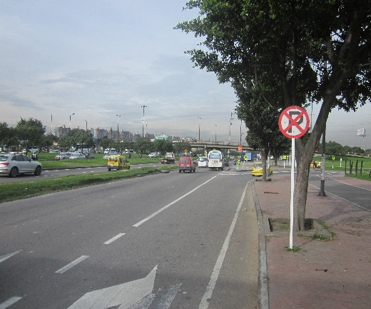 |  |  |  |  | 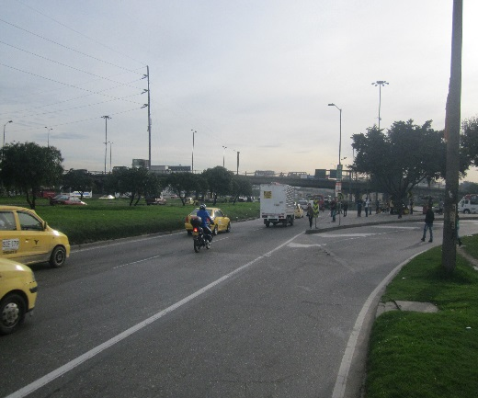

 |  | ACCESO NORTE |  |  |  |  | ACCESO SUR

 |  | 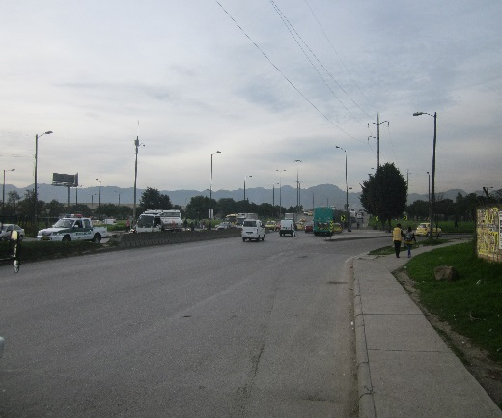 |  |  |  |  | 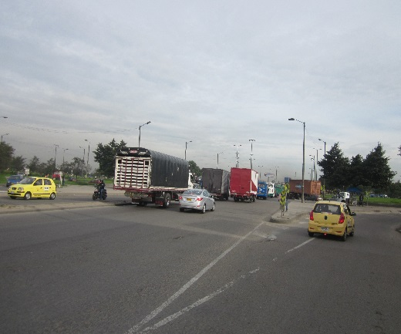

 |  | ACCESO OESTE |  |  |  |  | ACCESO ESTE

